E-Rモデル エンティティ一覧
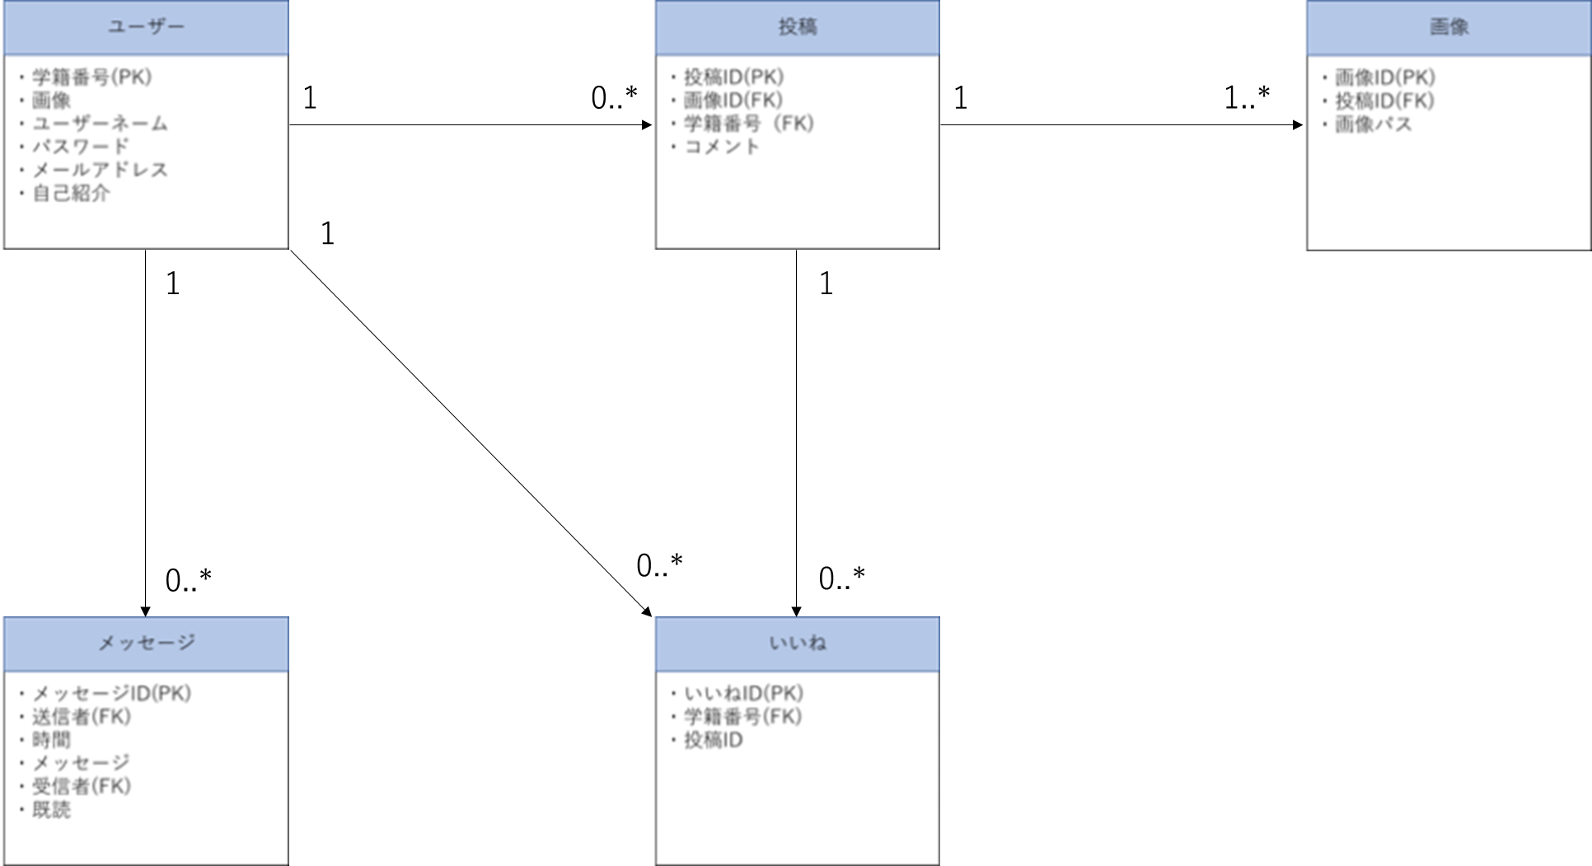
E-R図
システム名 |  | 学内交流サイト |  | 作成者 | 鈴木功太郎
工程名 |  | システム設計 |  | 作成日付 | 2023-05-15
ドキュメント名 |  | 学内交流サイト E-Rモデル・エンティティ一覧 |  | バージョン | v1.0
E-R図ID |  | ER0001 |  | 更新者
概要 |  | E-Rモデル・エンティティ一覧を管理する |  | 更新日付

エンティティ一覧
No. | 論理エンティティ名 | 物理エンティティ名 | エンティティ種別 | 定義
1 | ユーザー | user | マスター | 麻生情報ビジネス専門学校の学生の情報
2 | 投稿 | post | イベント | 投稿の情報
3 | メッセージ | message | イベント | メッセージの情報
4 | いいね | good | イベント | いいねの情報
5 | 画像 | image | イベント | 画像の情報

E-Rモデル図

